8.05 Graphique 1
RERS 8.05 Les enseignants du premier degré public par département

[1] Évolution des effectifs des cinq plus grandes académies du premier degré public

 |  |  |  |  |  |  | RERS 2022, DEPP
► Champ : Les cinq plus grandes académies parmi celles de France Métropolitaine + DROM au regard de leurs effectifs, agents ayant une mission d'enseignement dans le premier degré public, rémunérés par l’Éducation nationale et en activité au 30 novembre.
Source : DEPP, Panel des personnels issu de BSA, novembre 2021.

 |  | Grenoble | Lille | Créteil | Versailles | Lyon
 | 2015 | 16,371 | 20,671 | 24,992 | 30,030 | 15,515
 | 2016 | 16,510 | 20,954 | 25,816 | 30,523 | 15,708
 | 2017 | 16,582 | 20,983 | 26,483 | 30,957 | 16,202
 | 2018 | 16,593 | 21,277 | 26,922 | 31,602 | 16,451
 | 2019 | 16,410 | 21,299 | 27,206 | 31,809 | 16,288
 | 2020 | 16,514 | 21,166 | 27,443 | 32,118 | 16,433
 | 2021 | 16,351 | 20,928 | 27,467 | 31,931 | 16,398

8.05 Carte 3 et 4
RERS 8.05 Les enseignants du premier degré public par département

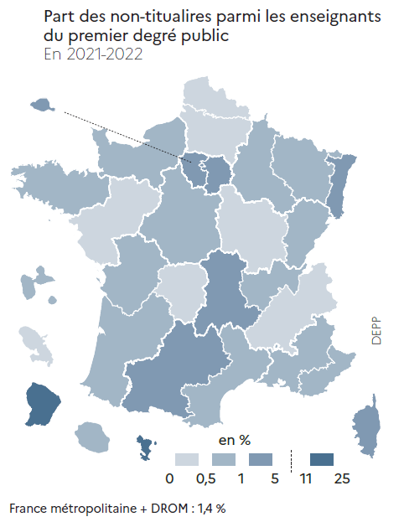
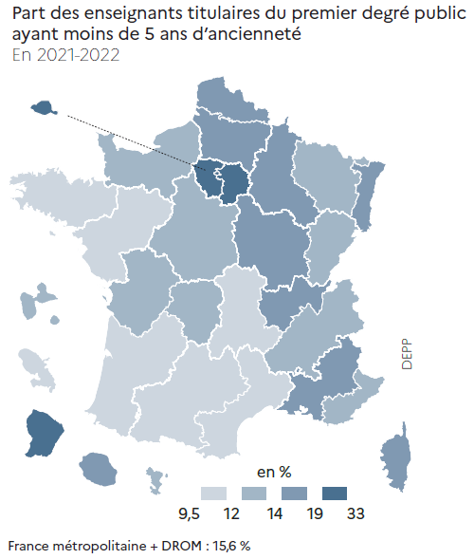
CODE | ACADEMIES | Part moins de 5 ans ancienneté | Part non-titulaires | [3] Enseignants du premier degré public : part des non-titulaires parmi les enseignants du premier degré public en 2021-2022 (en %) |  | [4] Enseignants titulaires du premier degré public : part des enseignants titulaires du premier degré public ayant moins de 5 ans d'ancienneté en 2021-2022 (en %)
A01 | PARIS | 19.6 | 1.1
A02 | AIX-MARSEILLE | 15.2 | 0.7
A03 | BESANCON | 12.9 | 1.0
A04 | BORDEAUX | 11.6 | 0.7
A06 | CLERMONT-FERRAND | 9.6 | 1.5
A07 | DIJON | 14.4 | 0.1
A08 | GRENOBLE | 12.3 | 0.4
A09 | LILLE | 14.6 | 0.0
A10 | LYON | 17.4 | 0.7
A11 | MONTPELLIER | 11.4 | 0.8
A12 | NANCY-METZ | 13.3 | 0.8
A13 | POITIERS | 12.3 | 0.8
A14 | RENNES | 10.1 | 0.7
A15 | STRASBOURG | 15.2 | 2.0
A16 | TOULOUSE | 11.3 | 1.8
A17 | NANTES | 10.3 | 0.5
A18 | ORLEANS-TOURS | 13.8 | 0.7
A19 | REIMS | 14.3 | 0.9
A20 | AMIENS | 15.5 | 0.4
A22 | LIMOGES | 12.5 | 0.4
A23 | NICE | 13.0 | 1.0
A24 | CRETEIL | 26.4 | 3.1
A25 | VERSAILLES | 23.1 | 1.7
A27 | CORSE | 15.9 | 4.5
A70 | NORMANDIE | 12.4 | 0.8
A28 | REUNION | 17.7 | 0.7
A31 | MARTINIQUE | 11.7 | 0.0
A32 | GUADELOUPE | 13.6 | 0.6
A33 | GUYANE | 32.9 | 11.0
A43 | MAYOTTE | 13.4 | 25.0
 |  |  |  |  | RERS 2022, DEPP |  | RERS 2022, DEPP
France métropolitaine + DROM |  | 15.6 | 1.4 | ► Champ : France métropolitaine + DROM , agents ayant une mission d'enseignement dans le premier degré public, rémunérés par l’Éducation nationale et en activité au 30 novembre 2021. |  | ► Champ : France métropolitaine + DROM , agents ayant une mission d'enseignement dans le premier degré public, rémunérés par l’Éducation nationale et en activité au 30 novembre 2021.
 |  |  | RERS 2022, DEPP
 |  |  |  | Source : DEPP, Panel des personnels issu de BSA, novembre 2021. |  | Source : DEPP, Panel des personnels issu de BSA, novembre 2021.
► Champ : France métropolitaine + DROM, agents ayant une mission d'enseignement dans le premier degré public, rémunérés par l’Éducation nationale et en activité au 30 novembre 2021.
Source : DEPP, Panel des personnels issu de BSA, novembre 2021.

